MOLDE
 |  | INFORME REPARACIÓ MOTLLE
REFERÈNCIA | DENOMINACIÓ |  | Nota: Cambio de Referencia antiguo M1577/0/2
2006 | TAPA 50 ml (ALLISSON) #11 |  |  |  | 596-100

DATA SORTIDA | DATA ENTRADA | MOTIU REPARACIÓ/MODIFICACIÓ | REPARACIÓ /MODIFICACIÓ EFECTUADA | INTERN PAKMOL | DATA / PROVA Nº. | OK?
2020-10-23 |  | Filtración por noyós centrales
 | 2021-03-02 |  | Se han construido y ajustado los 6 noyós centrales nuevos aumentando diámetro en 0.20. Se han repasado las camisas y todos lo componentes asociados a los montajes con noyós cortos. Por requerimiento de planificación se entrega el molde montado con versión tapa alta M-1577/0/2 (No es la implicada en esta reparación, se envía caja a parte con todos los componentes del resto de versiones) | PAKMOL | 2021-03-03 | NO OK
2021-03-03 |  | las piezas están muy ralladas se ha estado puliendo en inyección y se baja a taller OLO para ver si se puede hacer mas sino se baja a Cornella
2021-03-04 |  |  | Se aprecian minúsculos golpes en cantos de los vasos, que se corresponden con los defectos marcados como muestras. Reparar la parte embutida y pulir en cinco de 6 vasos. Fabricar protección provisional para el montaje en maquina. Habría que reparar los golpes y hacer una protección definitiva.
 | 2021-03-08 |  | Se ha repasado el pulido de las 6 cajas a nivel de espejo con especial empeño y de modo mas notable en las zonas marcadas como deterioradas, golpeadas y mas ralladas. | PAKMOL
 | 2021-03-09 |  | La figura DD tiene un punto en la parte frontal a la salida de la submarina, se intenta disimular en maquina pero es profundo, se anula figura. Cuando el molde termine la producción habrá que reparar esa zona y pulir a espejo. | INTERNO
2021-04-06 |  | 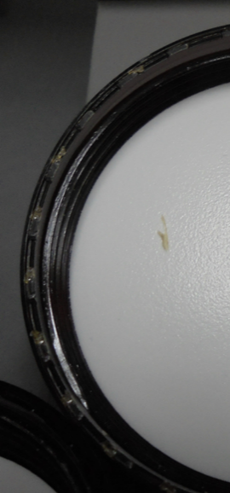 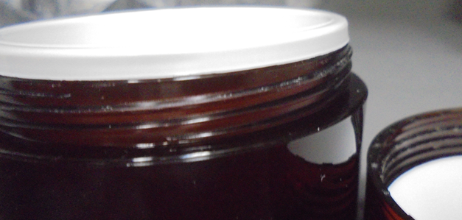 REPASAR ANTI GIRO SIGUEN SALIENDO DEFECTUOSOS - NUMERAR FIGURAS -REPASAR ROSCAS DEJAN RESIDUO AL ROSCAR CON EL TARRO 1727/0/2
 | 2021-06-01 |  | Repasamos pulido, entradas y quitamos golpes en todas las cajas. En una de las figuras y después de conversación en fabrica, eliminamos las marcas del anti giro actual y pasamos hacer pequeña retención dentada en la parte superior del noyó central igual a la versión 1577/0/4, si los resultados son positivos aplicaremos al resto de figuras. Desmontamos versión 0/4 y montamos la actual 0/2 |  | 03/06/2021 INFORME CALIDAD 04/06/2021
 | 2021-07-29 |  | Construimos carcasa expulsión nueva para montajes de tapas altas con Nº M-2006. Pasamos la solución de anti giros presentada en prueba anterior al resto de cavidades. Repasamos pulido e igualamos las entradas en las cajas de la parte fija. | PAKMOL
2021-08-26 | 2021-08-25 | Injeccio: reparar fuita d'aigua a part d'inyeccion, realitzar plànols en els quatre TGH de arastre d'expulsion, canviar sentit de posicio de l'cargol de fixació de la pinya a cremallera i encastar cap del cargol, realitzar forats roscats per a fixació de finals de carrera, d'obertura i tancament . Planificació: fer només lo demanat. | Desmontar placa base de inyeccion, cambiar dos juntas pellizcadas, cambiar tornillos de fijacion mas cortos, montar y comprobar refrigeracion (OK). Desmontar los cuatro TGH, marcar 2 planos a cada uno a la misma medida para llave fija de 12, Realizar el trabajo a mano.-Montarlos otra vez. Desmontar piña de cremallera, taladra para empotrar cabeza del tornillo, montar tornillo al reves de como iva y mas corto, Presentar finales de carrera y marcarlos, como ejemplo de posicionado molde (1909), desmontar barra distanciadora delantera, marcar agujeros, dos por cada final de carrera, taladrar achanflanar y roscar a m-5, colgar molde y comprobar movimiento cremallera con finales de carrera montados. dejo los finales de carrera montados, pero antes de montar el cilindro hay que comprobar que esten montados correctamente cada uno en su lugar (no tienen marcada posicion). cerrar molde. Osc. | INTERNO | 2021-08-26 | NOK
2021-08-26 |  | Ver informe anterior de intervencion interna. Se prueba molde en inyectora 50, perdida de agua en lado fijo zona bebedero, piezas no compensadas en la inyección, filtraciones de material en la colada, diferencia en la entrada submariana de pieza que dificultan el flujo de material, la plaza intercambiable se le debe colocar una rosca para poder manipular. • Fuga de agua lado fijo en zona bebedero. • Piezas no compensadas en la inyección (sin presión). • Filtraciones de material en la colada. • Diferencias en la entradas submarinas a pieza. • Falta rosca en placa intercambiable para poder manipular en taller.
 | 2021-09-14 |  | Igualamos seccion en los 6 puntos de entrada. Modificamos ramal haciento "tenones" en colada posicion arrapes. Reparamos zona de filtracion ramal. Cambiamos todas las juntas toricas y probamos refrigeracion. Taladramos alojamiento de 2 cancamos en placa fija. | PAKMOL | 2021-09-29 | NO OK
2021-09-29 |  | Prueba de molde 2006, en material PP, sin inyectar material la cremallera del pistón esta muy dura, funciona a trompicones, una cavidad de molde no llena igual que el resto (se envia muestra) un TGB esta roto. Hemos inyectado alguna pieza pero el piston no tiene fuerza para desenroscar las piezas inyectadas.La colada sigue presentando alguna filtración de material.
 | 2021-10-08 |  | Viene el molde con piñón central y cremallera roto. Se ha cambiado la cremallera por una nueva. Reparamos piñón de forma provisional y ponemos en marcha uno nuevo para sustituir después de la siguiente producción. Montamos y comprobamos funcionamiento. | PAKMOL | 12/10/2021 INFORME CALIDAD 13/10/2021 | NO OK
2021-10-14 |  | Rebabas en la valona DB- B , golpes en la valonas DB-RB, marcas circulares en la cara vista de la tapa no son de la ventosa se ven en el pulido de los vasos fig. RD_DD_D (TENEMOS UNA RECLAMACIÓN) falta numerar figuras poner también Nº en la colada, la colada tiene rebabas, los ramales de inyección no son iguales (PI). Hacemos producción de 5500 piezas pero solo con 3 cavidades, las otras 3 cavidades se bloquean por marcas en postizos en forma de oreola.
 | 2021-12-09 |  | Repasamos pulido en las 6 cajas. Ajustamos zonas de rebabas detectadas en las muestras. Numeramos figuras de 1 al 6 Ajustamos sincronizacion de alturas. |  |  | ok
2022-01-26 |  | Enviamos molde a Cornellá, la cremallera falla, trabaja a trompicones y en ocasiones se clava. |  | PAKMOL
 | 2022-02-01 |  | Casquillo inferior de eje principal gripado, este a ocasionado que se bloquee el cojinete inferior rompiendo dientes de cremallera. Construimos y cambiamos casquillo templado, cremallera y cojinete. | PAKMOL
2022-02-10 | 2022-02-10 | En la prueba de llenado salen dispares los llenados. Fig.2 llena , Fig. 1,3 y5 falta llenado, Fig. 4 y 6 les falta mucho llenado. Se guardan muestras para posterior reparación. | Procedemos a tapar Figuras 2,4,6 que son las más dispares. Conseguimos que las figuras 1,3,5 llenen a la par. Pero tienen rebaba en el interior entre el punzón y el casquillo, ponemos gruesos al pistón para que suba un poco más la cremallera e intentar solucionar las rebabas. | Intern

